SDN
Budgetskabelon / Økonomisk overblik

Systemnavn: | SDN
Systemansvarlige myndighed: | MedCom
Indeværende år: | Budget 2023 - 2026
Godkendt af forretningsstyregruppe | Behandles i MedComs styregruppe den 28. september 2023

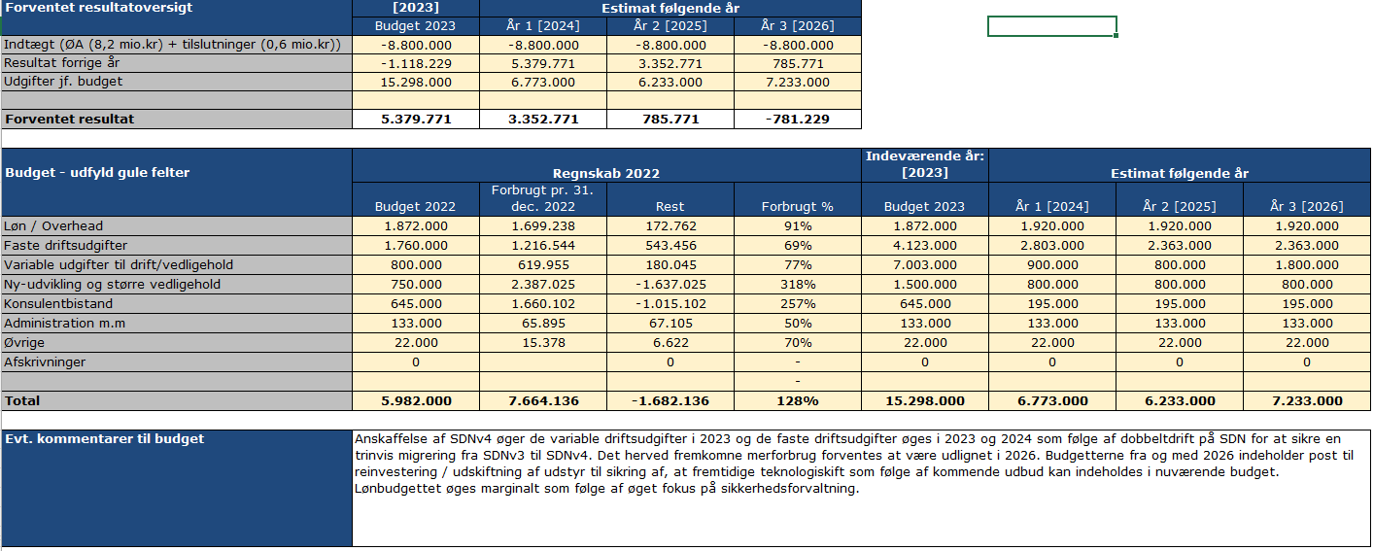
Budget - udfyld gule felter |  | Indeværende år: [2023] |  |  |  | Estimat følgende år
 | 2022 | 2023 | Forbrugt pr. 31. aug 2023 | Rest | Forbrugt % | År 1 [2024] | År 2 [2025] | År 3 [2026]
Løn / Overhead | 1,699,238 | 1,872,000 | 1,092,510 | 779,490 | 1 | 4,158,000 | 4,365,900 | 4,584,195
Faste driftsudgifter | 1,216,544 | 4,123,000 | 1,322,829 | 2,800,170 | 0 | 3,372,796 | 3,056,336 | 3,209,153
Variable udgifter til drift/vedligehold | 619,955 | 7,003,000 | 4,502,771 | 2,500,229 | 1 | 945,000 | 882,000 | 1,976,100
Ny-udvikling og større vedligehold | 2,387,025 | 1,500,000 | 1,421,750 | 78,250 | 1 | 840,000 | 882,000 | 926,100
Konsulentbistand | 1,660,102 | 645,000 | 205,369 | 439,631 | 0 | 204,750 | 214,988 | 225,737
Administration m.m | 65,895 | 133,000 | 7,104 | 125,896 | 0 | 139,650 | 146,633 | 153,964
Øvrige | 15,378 | 22,000 | 27,247 | -5,247 | 1 | 36,750 | 38,588 | 40,517
Afskrivninger | 0 | 0 | 0 | 0 | - | 0 | 0 | 0
 |  |  |  |  | -
Total | 7,664,137 | 15,298,000 | 8,579,580 | 6,718,420 | 56.08% | 9,696,946 | 9,586,445 | 11,115,766

Resultat / Prognose | 2022 | 2023 | 2024 | 2025 | 2026 | 2027 | 2028 | 2029
Indtægt (ØA + opkoblinger) | -7,760,760 | -9,050,000 | -11,600,000 | -12,180,000 | -12,789,000 | -13,428,450 | -14,099,872 | -14,804,866
Resultat forrige år | -1,021,605 | -1,118,229 | 5,129,770 | 3,226,717 | 633,160 | -1,040,074 | -2,271,969 | -3,040,460
Udgifter | 7,664,136 | 15,298,000 | 9,696,946 | 9,586,444 | 11,115,766 | 12,196,554 | 13,331,382 | 14,470,451
Resultat / Balance | -1,118,229 | 5,129,770 | 3,226,717 | 633,160 | -1,040,074 | -2,271,969 | -3,040,460 | -3,374,875

Evt. kommentarer til budget | I budgettet fra 2024 og fremefter er der indregnet øgede omkostninger som følge af inflation på 5%. Lønbudgettet øges derudover for at kunne levere 1. level support til enkeltstående SW-VPN opkoblinger som anvendes af f.eks. Høremappen, private bosteder og private hjemmeplejevirksomheder samt forvaltning. Transitionen til SDNv4 øger de variable driftsudgifter i 2023 - samt de faste driftsudgifter i 2023 og 2024 pga. dobbeltdriften til trinvis migrering fra SDNv3 til SDNv4. De faste driftsudgifter fra og med 2024 indeholder desuden drift og vedligehold af driftsplatformen for aftalesystemet (Kubernetes ligesom for VDX-API’et). Variable udgifter til drift og vedligehold indeholder fra og med 2026 post til reinvestering / udskiftning af udstyr, så fremtidige teknologiskift, som følge af kommende udbud, kan indeholdes i de nuværende budgetmæssige rammer. Det fremkomne merforbrug forventes at være udlignet i 2026 under forudsætning af, at indtægterne P/L-reguleres i takt med inflationen.

Beskrivelse af samlet finansiering: Her beskrives hvordan finansiering af budgettet bliver realiseret. Tildeles økonomi gennem Ø/A? Sendes der regninger ud til parter og efter hvilken finansieringsnøgle? | Finansieringen af drift, videreudvikling og administration af SDN og VDX er underlagt udgiftsneutral brugerfinansiering. Hovedfinansieringen stammer fra landets kommuner og regioner. Fra 2018 er SDN/VDX medtaget i finansierings- og styringsmodellen for fællesoffentlig it-infrastruktur på sundhedsområdet. Foruden regioner og kommuner medfinansierer bl.a. it-leverandører også til SDN. Dette sker efter særlige regler - og de bliver fortsat faktureret af MedCom. Principper for finansiering kan findes på MedComs hjemmeside: https://medcom.dk/systemforvaltning/sundhedsdatanettet-sdn/startpakke/. På Finanslov 2023 er SDN/VDX/KIH tildelt 19,2 mio kr. Hele rammen tildeles i 2023 SDN/VDX for håndtering af de markant øgede udgifter i 2023 til udvikling af nyt aftalesystem til understøttelse af SDNv4, indkøb af udstyr til SDNv4 samt dobbeltdrift. KIH finansieres således alene i 2023 af KIH/PRO-bevillingen. På Finanslov 2024 tildeles SDN/VDX/KIH 23,2 mio. kr., som fordeles med 22 mio. kr. til SDN/VDX, med 11 mio. kr. til hver. Forventet P/L regulering af indtægterne med 5% gør, at driftsbudgettet for SDN balancerer i 2026. En forudsætning for, at budgettet skal kunne balancere i 2026 og fremefter er, at inflationen ikke overstiger 5%, og at fremtidig P/L-regulering sker i takt med inflationen.

